关系图
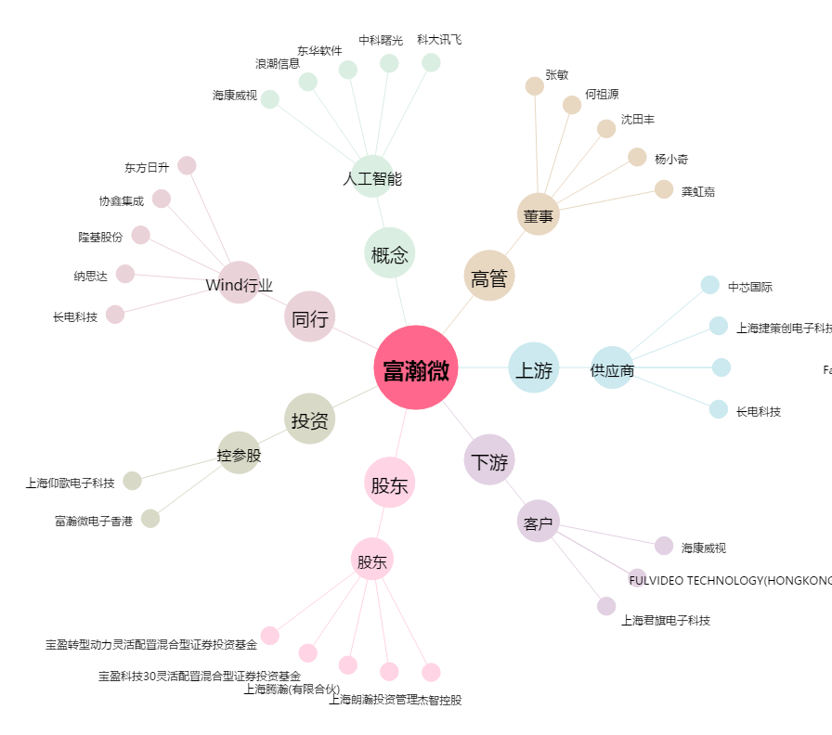
富瀚微[300613.SZ] - 关系概览图

